Inicio
miniTreinamento de
Lógica de Programação
usando o IDE do Excel
miniTreinamento de
Lógica de Programação
usando o IDE do Excel

Para abrir o Treinamento clique aqui

D01
Habilitando guia do Desenvolvedor

Clique na barra de ícones com o botão de opções (geralmente é o botão direito do mouse). Veja exemplo abaixo, no quadro vermelho onde foi clicado e deve
aparecer um menu com opções. Clicar na opção "Personalizar a Faixa de Opções..."

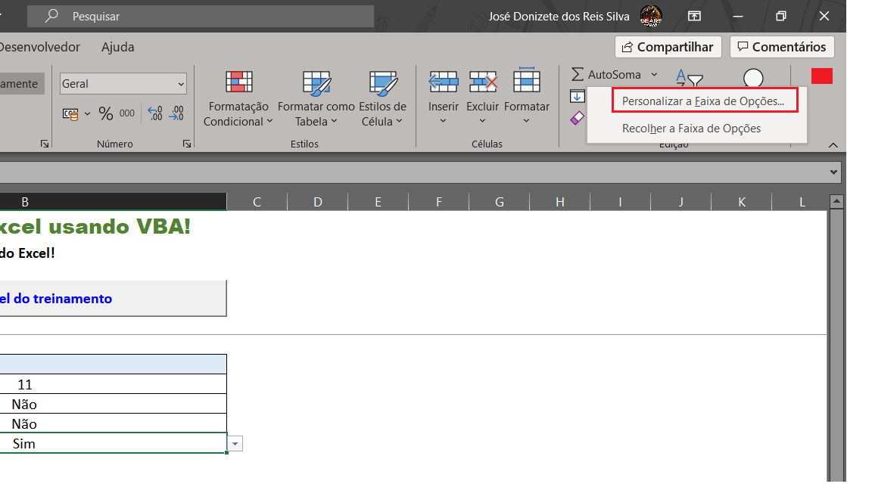

Nesta tela, procure a opção "Desenvolvedor". Marque a mesma e confirme. Veja detalhes abaixo.

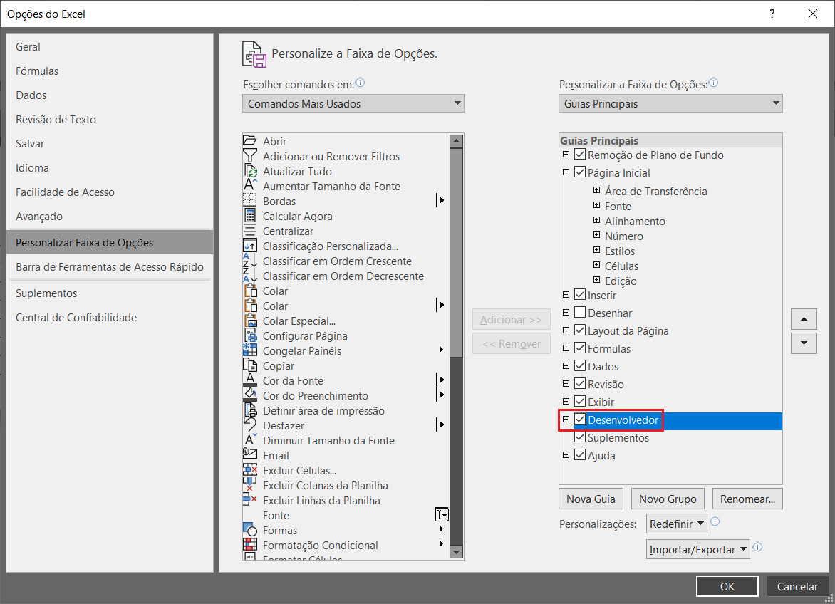

Pronto, agora aparece a guia com as opções para você ativar o ambiente de desenvolvimento, gravar macros e adicionar objetos na sua planilha.

D03
Entrando no Editor do Visual Basic

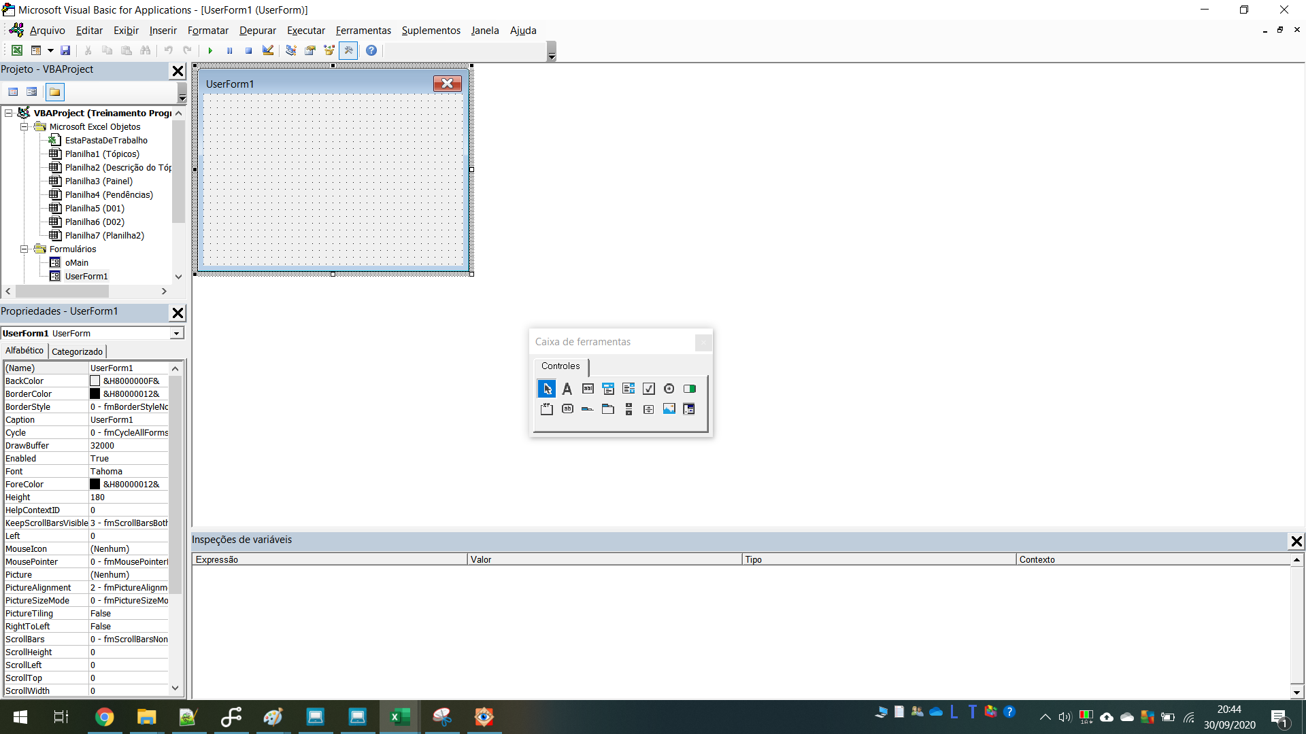
1

2

3

7
6

4
8

5

1) Barra de menu do editor do visual Basic

2) Barra de ícones com várias opções para debugar e analisar o programa

3) Detalha todo o projeto do Visual Basic nesta pasta de trabalho, separando em seções

Seção Microsoft Excel Objetos, contém:
- Esta pasta de trabalho: permite programar eventos da pasta de trabalho.
- Planilhas1..n: traz a relação de todas as planilhas contidas na pasta de trabalho e permite programar eventos por planilha.
- Formulários: traz todos os formulários (interfaces) da pasta de trabalho. Permite programar cada interface e seus respectivos objetos
- Módulos: é onde estão escritos as instruções, os comandos, ou seja, seus programas (macros)

4) Área de propriedades dos objetos. É onde você faz os ajustes finos de cada objetivos, como comportamento, cores, fontes, imagens, etc

5) Área de inspeção de variáveis, é onde você pode assistir on-line o funcionamento do seu programa e ver o conteúdo das variáveis

6) É o editor de instruções ou códigos do Visual Basic incorporado na planilha. É onde vocês escreverá suas macros.
Só aparece quando você insere um módulo

7) É um formulário ou interface. É o que você mostrará de interface com o usuário.
Só aparece quando você insere um formulário

8) Caixa de ferramentas. São objetivos que você pode incluir na sua interface, como por exemplo, botões, listas de opções, etc.
Só aparece quando você insere um formulário

